Sheet1
주문자 | 박재영 |  |  |  | 수령인 |  | 박재영
후보명 | 이기현 |  |  |  | 수령희망일 |  | 46162
연락처 | 010-8613-6035 |  |  |  | 수령인핸드폰 |  | 010-9902-8908
결제방법 | 계좌이체 |  |  |  | 수령받을주소 |  | 전라남도 장성군 장성읍 역전로 208(이기현후보선거사무소)
입금자명 | 이기현 |  |  |  | 배송방법 |  | 택배

상품명 | 색상 | 사이즈 |  |  |  |  |  |  | 합계 | 비고
 |  | 85 | 90 | 95 | 100 | 105 | 110 | 115
조국혁신당 카라티 _흰색_007 | 흰색 |  |  |  | 1 | 1 |  |  | 2 | 문구추가 없음
조국혁신당 카라티 _흰색_005 | 흰색 |  |  | 4 | 3 | 2 |  |  | 9
조국혁신당 모자_ 흰색_005 | 흰색 |  |  |  |  |  |  |  | 12 | 10개 이기현 / 숫자 3 2개 문구 제외
조국혁신당 팔토시 _001 | 흰색 |  |  |  |  |  |  |  | 12 | 2개 문구 제외
조국혁신당 장갑_001 | 흰색 |  |  |  |  |  |  |  | 12 | 2개 문구 제외

※개인 세금계산서 발행을 위해 다음과 같이 정보를 입력해 주세요.(비용 보전시 꼭 필요 사항입니다)
후부자명 | 이기현 |  |  |  | 주민번호 |  | 610725-1637113
후보자 주소 | 전라남도 장성군 장성읍 청운11길 16, 102호(골드파크빌)
이메일 주소 | lgihyun@naver.com

단순 예시 입니다. 아래 내용 부분에 원하시는 문구를 적어 주세요.
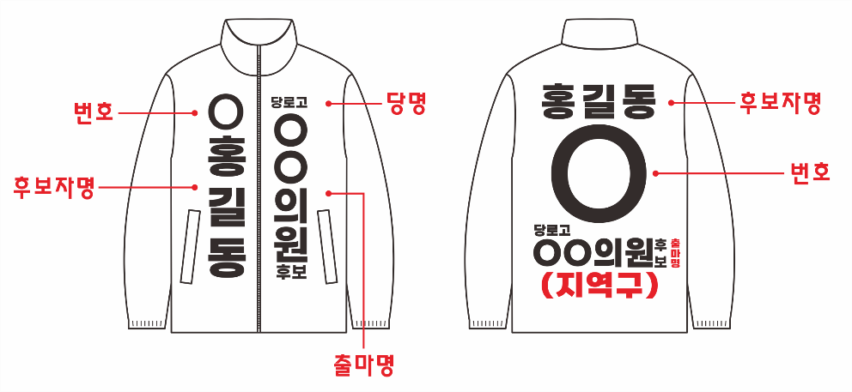

구분 |  | 내용 |  |  |  |  |  |  |  | 위치
앞면 입어서 오른쪽 |  | 3 |  |  |  |  |  |  |  | 상단
 |  | 장성군의원 후보 장성읍, 서삼, 북일, 북이, 북하 |  |  |  |  |  |  |  | 중앙
 |  |  |  |  |  |  |  |  |  | 하단

앞면 입어서 왼쪽 |  | 조국혁신당 |  |  |  |  |  |  |  | 상단
 |  | 이기현 |  |  |  |  |  |  |  | 중앙
 |  |  |  |  |  |  |  |  |  | 하단

등판 |  | 조국혁신당 |  |  |  |  |  |  |  | 상단
 |  | 이기현 3 |  |  |  |  |  |  |  | 중앙
 |  | 장성군의원 후보 장성읍, 서삼, 북일, 북이, 북하 |  |  |  |  |  |  |  | 하단

